数値
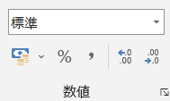
小数点以下の桁数を変える
1.4142135624 | → | 減らす | 1.41
 |  | 増やす | 1.41421356237

浮動小数点数
12345678901234567890 | を入力すると
1.2345678901E+19 | と表示される
これは、1.23457×1019 | の意味になる
また１５桁以降は０になり
12345678901234500000 | と変わる

オートフィル
同じ値をコピーする | ｘ | 1
 | ｘ | 1
 | ｘ | 1
 | ｘ | 1
 | ｘ | 1

連続した値を入力する | 1 | 月 | Jan | 0.1
 | 2 | 火 | Feb | 0.3
 | 3 | 水 | Mar | 0.5
 | 4 | 木 | Apr | 0.7
 | 5 | 金 | May | 0.9
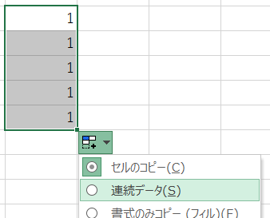
２つのセルを選択した後、オートフィルをする

オートフィルをした後の右下に出てくるオートフィルオプションから連続データを選ぶ

数値の計算
計算で使う記号
足し算 | ＋ | → | + | （プラス）
引き算 | ー | → | - | （マイナス）
掛け算 | × | → | * | （アスタリスク）
割り算 | ÷ | → | / | （スラッシュ）
べき乗 |  | → | ^ | （ハット）

=2*(1+3)^2/3 |  | → | 10.666666667
数字や記号は半角で入力する
半角/全角キーを押して、ひらがなモードと半角英数字モードを切り替える

セルの番地の計算
12
23
35
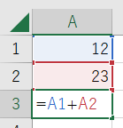

=を入力した後、A1セルをクリックして、+を入力して、A2セルをクリックして、Enterキーを押す

関数の計算
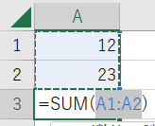
12
23 | 関数を入力する
35 | ①ホームタブーオートＳＵＭボタンを押す
ホームタブのオートＳＵＭボタンを押して、範囲を確認してＥｎｔｅｒキーを押す
 | ②オートＳＵＭボタンのリストから探す
 | ③数式タブのボタンから関数を探す
 | ④数式タブの関数の挿入ボタンを押して探す

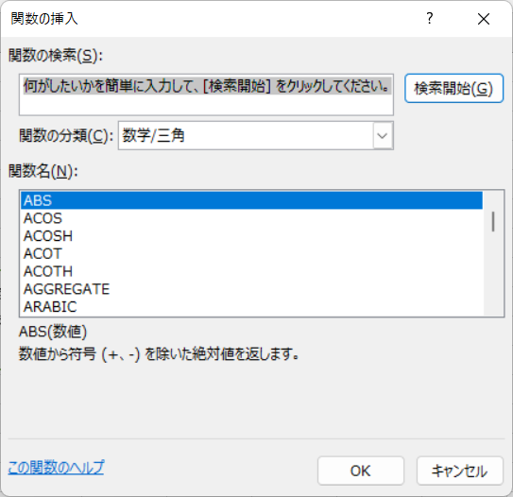
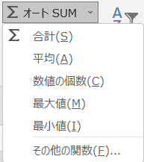

１次関数
=2*D3-1
y = f (x) | ｘ | ｙ | グラフの挿入
y = ax + b | 0 | -3 | D2セルからE8セルを選択して、挿入タブのグラフグループから
y = 2x－3 | 1 | -1 | 散布図（平滑線）のボタンを押す。
 | 2 | 1 | おすすめグラフボタンを押して、グラフの挿入から選んでもよい。
 | 3 | 3
 | 4 | 5
 | 5 | 7

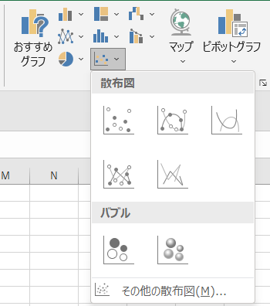
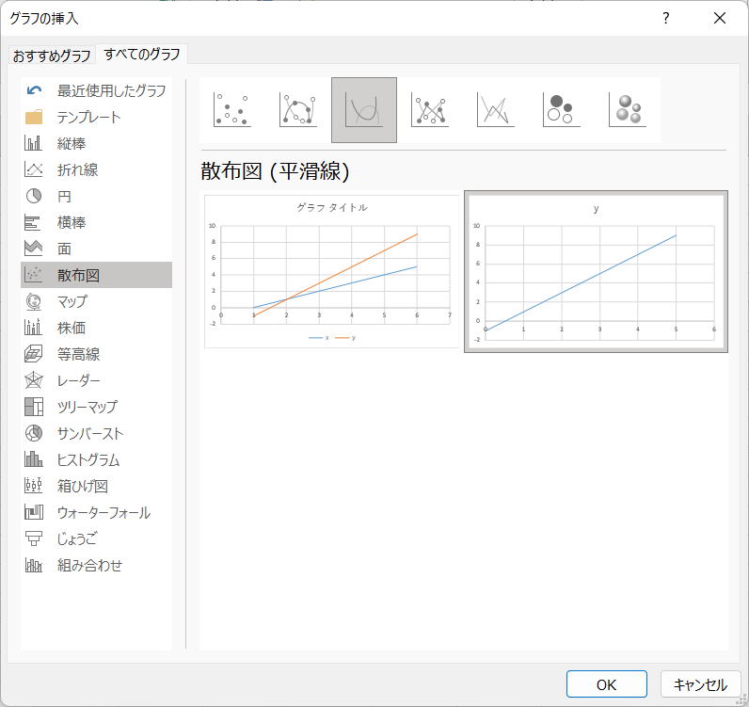

１次関数②
=2*D3-1
y = f (x) | ｘ | ｙ | デザインの変更
y = ax + b | 0 | -3 | ①タイトルを変更する | ⑤主横軸を選択して、図形の枠線の色を黒にする
y = 2x－3 | 1 | -1 | ②軸ラベルを設定して、ｘとｙにする | 主縦軸も同じように色を変える
 | 2 | 1 | ③軸を右クリックして、軸の書式設定を選択し、
 | 3 | 3 | 境界値の最小値と最大値を変更する
 | 4 | 5 | ④軸のオプションの下にある目盛の目盛の種類、
 | 5 | 7 | 補助目盛の種類を内向きにする
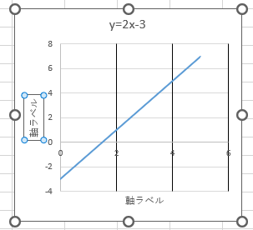
y=2x-3
